Requrirement
1. | Wireframe màn hình Login
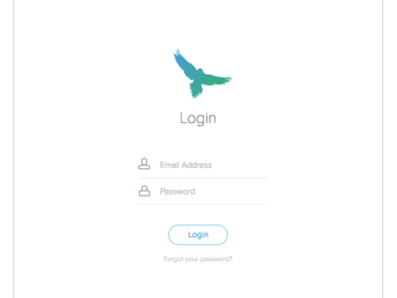

2. | Mô tả
 | Màn hình thực hiện chức năng đăng nhập hệ thống

 | Tên trường | Kiểu dữ liệu | Độ dài | Bắt buộc | Định dạng
 | Tên đăng nhập | String |  | y | Địa chỉ Email
 | Mật khẩu | String |  | y

3. | Ràng buộc
 | 1. | Nếu người dùng nhập sai tên đăng nhập hoặc mật khẩu thì hệ thống báo lỗi: "Sai tên đăng nhập hoặc mật khẩu."
 | 2. | Nếu người dùng bỏ trống email thì hệ thống báo lỗi: "Email không được để trống"
 | 3. | Nếu người dùng bỏ trống password thì hệ thống báo lỗi: "Mật khẩu đăng nhập không được để trống"

